PRESENTACIÓN
PANORAMA DE BECAS 2019

CONTENIDOS

AUTORIDADES | Esta publicación ha sido elaborada por los integrantes de la División de Investigación y Estadística de la Dirección de Educación:

 | Mag. Gabriel Gómez (Director)

 | Departamento de Investigación Educativa
 | Mag. Leandro Pereira (Encargado)

 | Departamento de Estadística Educativa
 | Mag. Daniel Zoppis (Encargado)

 | Departamento de Reportes Internacionales
 | MBA Lic. María Margarita Thove (Encargada)

 | Departamento de Relevamientos Nacionales
 | Lic. María Eugenia Rodríguez (Encargada)

 | Asistentes Técnicos
 | Lic. Daniel Manber
 | Ec. José Folena
 | Nathalia Ascué

CONTENIDOS ÍNIDCES Y GRÁFICOS
VOLVER
Ministerio de Educación y Cultura Dirección de Educación

ÍNDICES Y GRÁFICOS

INFOGRAFÍA BECAS

GRÁFICO TOTAL DE BECAS

CUADRO 1 | EVOLUCIÓN DE LA CANTIDAD DE BECAS OTORGADAS POR EL FONDO DE SOLIDARIDAD SEGÚN AÑO (Todo el país, 2002-2018)

GRÁFICO 1 | PORCENTAJE DE BECAS OTORGADAS POR EL FONDO DE SOLIDARIDADSEGÚN SEXO POR AÑO LECTIVO (Todo el país, 2011 - 2019 )

GRÁFICO 1.2 | PORCENTAJE DE BECAS OTORGADAS POR EL FONDO DE SOLIDARIDAD SEGÚN GRANDES ÁREAS POR AÑO LECTIVO
 | (Todo el país, 2011 - 2019)

CUADRO 2 | BECAS DEL PROGRAMA URUGUAY ESTUDIA POR MODALIDAD SEGÚN AÑO LECTIVO (Todo el país, 2009 - 2018)

CUADRO 3 | CANTIDAD DE BECAS OTORGADAS POR EL PROGRAMA COMPROMISO EDUCATIVO POR SEXO SEGÚN DEPARTAMENTO (Todo el país, 2019)

CUADRO 3.1 | CANTIDAD DE BECAS OTORGADAS POR EL PROGRAMA COMPROMISO EDUCATIVO POR CENTRO DE ESTUDIO SEGÚN DEPARTAMENTO (Todo el país, 2019)

CUADRO 4 | CANTIDAD DE BECAS MEC OTROGADAS POR NIVEL Y SEXO SEGÚN DEPARTAMENTO (Todo el país, 2019)

GRÁFICO 2 | Tendencia en la evolución de las asignaciones de becas del PUE (Todo el país, 2009 - 2018)

CUADRO 5 | BECAS DEL CONSEJO DE FORMACIÓN EN EDUCACIÓN POR TIPO (Todo el país, 2018)

CUADRO 6 | BECAS DEL CONSEJO DE FORMACIÓN EN EDUCACIÓN POR DEPARTAMENTO (Todo el país, 2018)

CUADRO 7 | CANTIDAD DE BECAS DE INCLUSIÓN SOCIOEDUCATIVA (BIS) (Todo el país, 2019)

CUADRO 8 | Total de becas otorgadas por el sistema de Bienestar Universitario por tipo de becas y po departamento (total país 2019)

CUADRO 8.1 | (Becas de Bienestar Universitario de apoyo a docentes para culminar sus estudios de post-grado según CINE 7,8 ,2019 )

CUADRO 8.2 | BECAS OTORGADAS POR BIENESTAR UNIVERSITARIO PARA QUE LOS DOCENTES FINALICEN POST-GRADO SEGÚN EDAD AÑO 2019

CUADRO 8.3 | CANTIDAD DE BECAS OTORGADAS POR BIENESTAR UNIVERSITARIO SEGÚN TIPO DE BECA (Todo el país, 2019)

CUADRO 9 | CANTIDAD DE BECAS OTORGADAS POR ANII SEGÚN SEXO (Todo el país, 2019)

CUADRO 10 | CANTIDAD DE BECAS OTORGADAS POR ANII SEGÚN ÁREA DE CONOCIMIENTO (Todo el país, 2019)

CUADRO 11 | BECAS CARLOS QUIJANO (Todo el país, 2019)

INFOGRAFÏA DE BECAS
VOLVER
Ministerio de Educación y Cultura Dirección de Educación

PROGRAMAS DE BECAS NACIONALES | CANTIDAD DE BENEFICIARIOS | POBLACIÓN OBJETIVO |  |  | NIVEL EDUCATIVO |  |  |  |  | OBJETIVOS DEL PROGRAMA

 |  | Niños / Niñas | Adolescentes | Jóvenes/ Adultos | Inicial/ Primaria | Media Básica | Media Superior | Terciaria | Otros (1) | Permanencia/ Continuidad | Culminación
Fondo de Solidaridad | 8,680 |  |  | 1 |  |  |  | 1 |  | 1 | 1
Uruguay Estudia (MEC) | 7,617 |  | 1 | 1 | 1 | 1 | 1 | 1 | 1 |  | 1
Compromiso Educativo (MEC) | 6,391 |  | 1 | 1 |  | 1 | 1 | 1 |  | 1
Bienestar Universitario | 5,769 |  |  | 1 |  |  |  | 1 |  | 1
Becas de Apoyo Económico del MEC | 4,263 |  | 1 | 1 |  | 1 | 1 | 1 |  | 1 | 1
Consejo de Formación en Educación | 2,311 |  |  | 1 |  |  |  | 1 |  | 1 | 1
Becas de Inclusión Socioeducativa (BIS) | 1,320 | 1 |  |  | 1 |  |  |  |  | 1
ANII | 163 |  |  | 1 |  |  |  | 1 |  | 1
Carlos Quijano (MEC) | 11 |  |  | 1 |  |  |  | 1 |  | 1

Gráfico total de becas
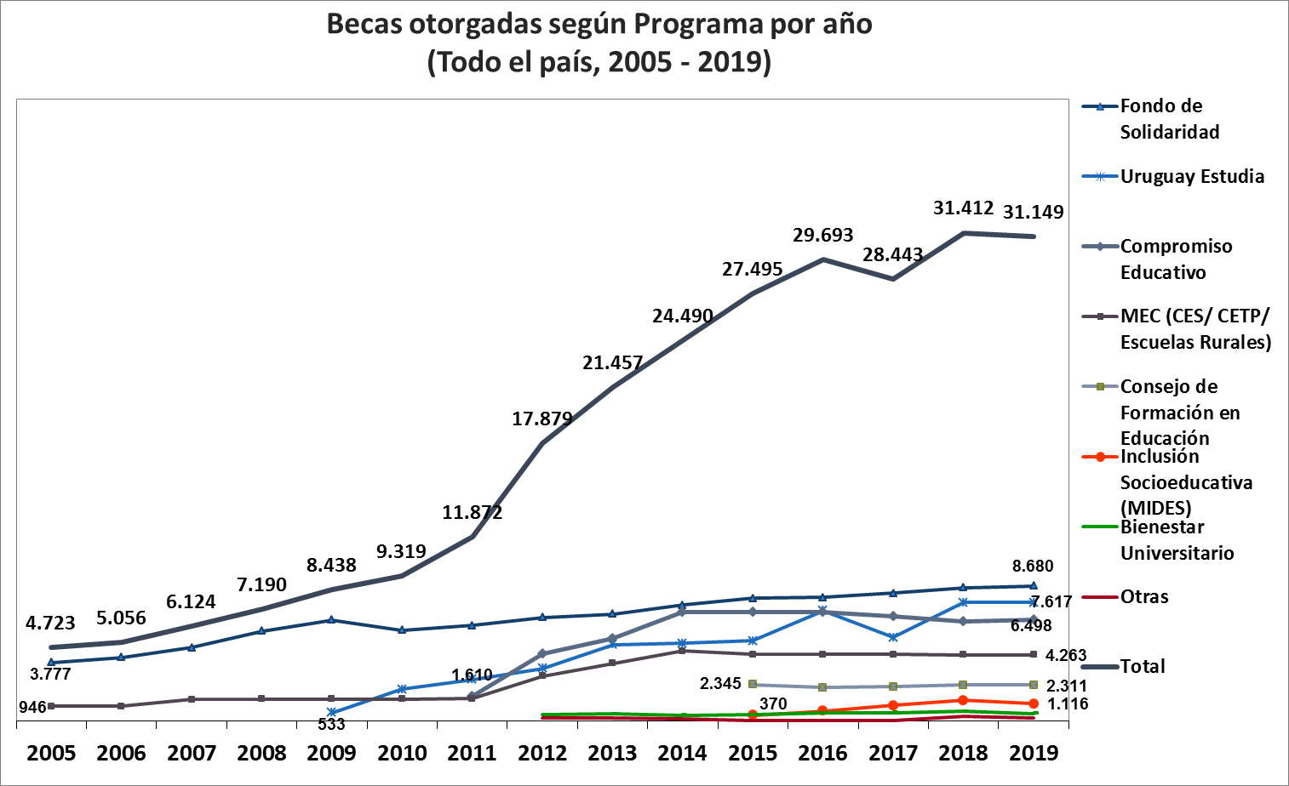
VOLVER
Ministerio de Educación y Cultura Dirección de Educación

GRÁFICO TOTAL DE BECAS

Cuadro 1
VOLVER
Ministerio de Educación y Cultura Dirección de Educación

CUADRO 1
EVOLUCIÓN DE LA CANTIDAD DE BECAS OTORGADAS POR EL FONDO DE SOLIDARIDAD SEGÚN AÑO (Todo el país, 2002-2018)

AÑO | BECAS OTORGADAS | SOLICITUDES | Relación Solicitudes/Becas
2002 | 3,933 | 7,036 | 56
2003 | 3,895 | 6,375 | 61
2004 | 3,694 | 5,620 | 66
2005 | 3,777 | 5,511 | 69
2006 | 4,099 | 5,688 | 72
2007 | 4,728 | 6,372 | 74
2008 | 5,728 | 7,233 | 80
2009 | 6,498 | 9,943 | 65
2010 | 5,860 | 8,492 | 69
2011 | 6,067 | 7,944 | 76
2012 | 6,677 | 8,711 | 77
2013 | 6,890 | 9,199 | 75
2014 | 7,455 | 10,114 | 74
2015 | 7,895 | 10,596 | 75
2016 | 7,942 | 11,154 | 71
2017 | 8,238 | 14,127 | 58
2018 | 8,582 | 13,091 | 66
2019 | 8,680 | 13,468 | 70
Fuente: Fondo de solidaridad.

Gráfico 1
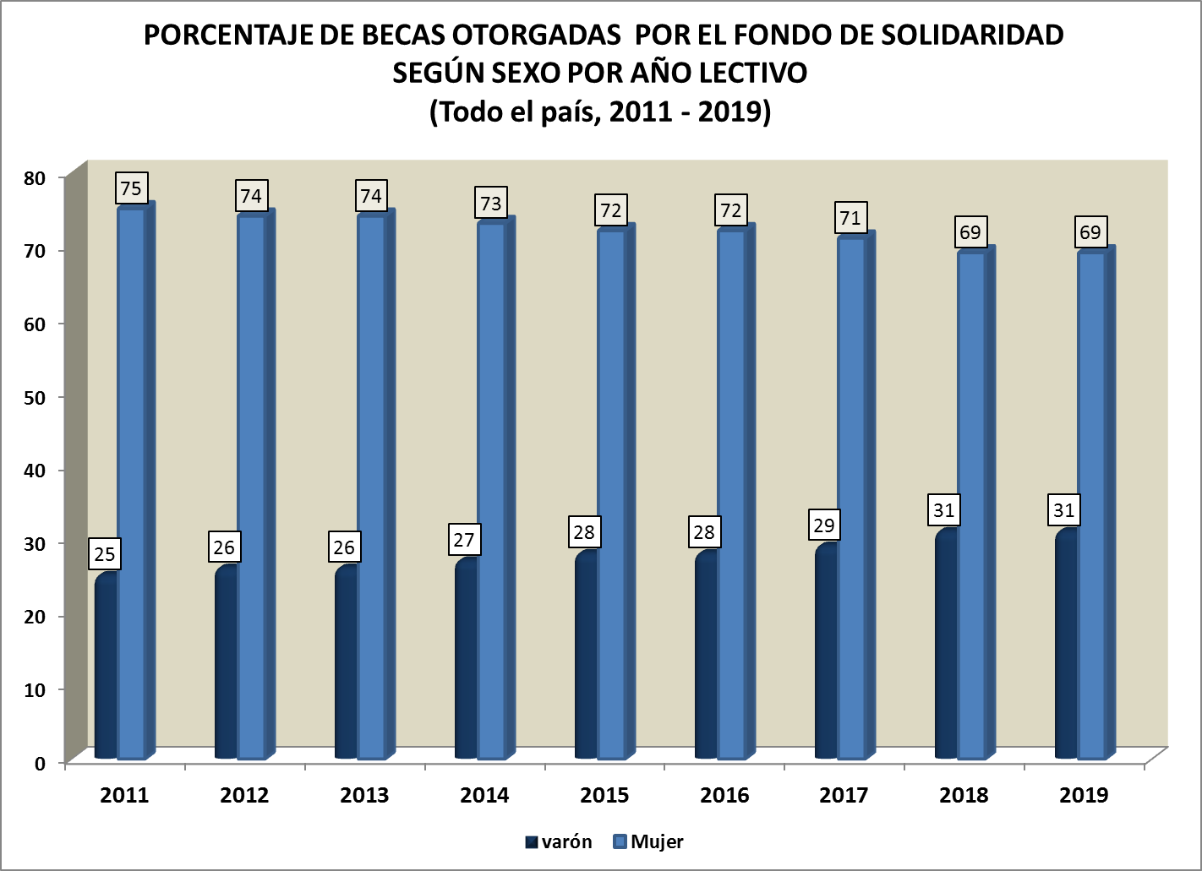
VOLVER
Ministerio de Educación y Cultura Dirección de Educación

GRÁFICO 1

Gráfico 1.2
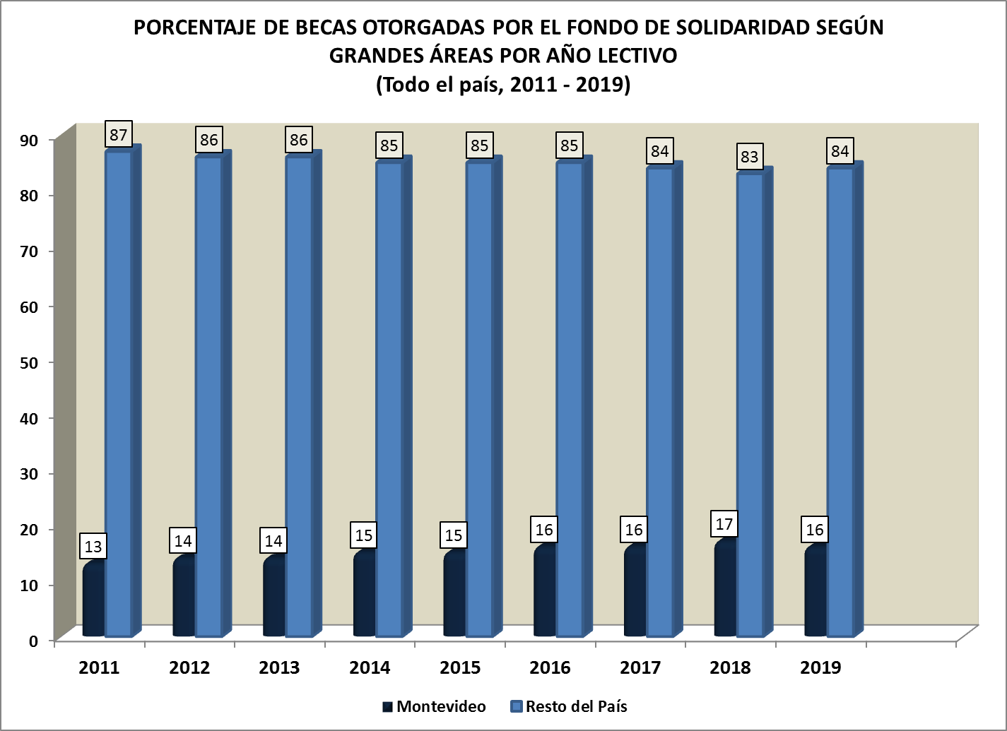
VOLVER
Ministerio de Educación y Cultura Dirección de Educación

GRÁFUCI 1.2

Cuadro 2
VOLVER
Ministerio de Educación y Cultura Dirección de Educación

Cuadro 2
BECAS DEL PROGRAMA URUGUAY ESTUDIA POR MODALIDAD SEGÚN AÑO LECTIVO (Todo el país, 2009 - 2018)
AÑO | TOTAL | EP | EMB |  | Tutorías EMS | Magisterio y Profesorado | Terciaria CETP
 |  |  | CES | CETP (UTU)
2009 | 533 | s/d | s/d | 80 | 314 | 139 | -
2010 | 2,054 | 937 | s/d | 963 | 154 | s/d | -
2011 | 2,680 | 1,026 | s/d | 1,406 | 248 | s/d | -
2012 | 3,378 | 1,000 | 654 | 1,000 | 124 | 600 | -
2013 | 4,903 | 899 | 370 | 3,000 | 261 | 373 | -
2014 | 4,994 | 907 | 552 | 3,235 | 250 | 50 | -
2015 | 5,165 | 907 | 1,500 | 2,500 | 220 | 38 | -
2016 | 7,104 | 867 | 1,486 | 4,597 | 68 | 59 | 27
2017 | 5,384 | 864 | 1,388 | 3,877 | 50 | 69 | s/d
2018 | 7,617 | 1,242 | 1,643 | 4,551 | 66 | 61 | 54
Fuente: Educación No Formal, MEC.
Notas: En todos los casos se refiere a cupos otorgados.
Los totales por año pueden variar de las publicaciones de años anteriores debido a que se quitaron de la categoría de beneficiarios de becas a "Cursos -PUE/COCAP" y "Grupos de CES" dado que la unidad pasó a ser la persona/ estudiante.
En 2016 se reporta por primera vez becas para Educación Terciaria-CETP, por becas a Técnico en Biotecnología, y en 2018 se agrega a Tecnólogo en vitivinicultura..
Cabe acalar que en 2016, en ese total de becas EMB-CES se encuentran las otorgadas a Áreas Pedagógicas, liceos y CEC. Asimismo, en el total de las becas de EMB CETP (UTU) otorgadas también están las que corresponden a Transporte y Alimentación, FPB y Rumbo.
Ultimo dato disponible

Cuadro 3
VOLVER
Ministerio de Educación y Cultura Dirección de Educación

Cuadro 3

CANTIDAD DE BECAS OTORGADAS POR EL PROGRAMA COMPROMISO EDUCATIVO POR SEXO SEGÚN DEPARTAMENTO (Todo el país, 2019)

DEPARTAMENTO | TOTAL | MUJER | VARÓN | TRANS | OTRO
MONTEVIDEO | 1208 | 400 | 794 | 10 | 4
ARTIGAS | 456 | 195 | 259 | 1 | 1
CANELONES | 1019 | 359 | 652 | 3 | 5
CERRO LARGO | 256 | 108 | 144 | 2 | 2
COLONIA | 142 | 43 | 98 | 1 | 0
DURAZNO | 61 | 22 | 37 | 1 | 1
FLORES | 88 | 29 | 59 | 0 | 0
FLORIDA | 73 | 25 | 48 | 0 | 0
LAVALLEJA | 54 | 22 | 32 | 0 | 0
MALDONADO | 143 | 49 | 91 | 2 | 1
PAYSANDÚ | 764 | 303 | 459 | 1 | 1
RÍO NEGRO | 97 | 37 | 60 | 0 | 0
RIVERA | 597 | 225 | 372 | 0 | 0
ROCHA | 136 | 54 | 81 | 0 | 1
SALTO | 610 | 249 | 358 | 2 | 1
SAN JOSÉ | 139 | 55 | 84 | 0 | 0
SORIANO | 124 | 45 | 79 | 0 | 0
TACUAREMBÓ | 452 | 161 | 290 | 0 | 1
TREINTA Y TRES | 79 | 26 | 53 | 0 | 0
TOTAL | 6498 | 2,407 | 4,050 | 23 | 18
Fuente: Oficinas de Becas, MEC.
Nota: Hay 109 casos que no se contabilizan en la tabla actual dado que figuran como no ingresados.

Cuadro 3.1
VOLVER
VOLVER
Ministerio de Educación y Cultura Dirección de Educación
CUADRO 3.1

CANTIDAD DE BECAS OTORGADAS POR EL PROGRAMA COMPROMISO EDUCATIVO POR CENTRO DE ESTUDIO SEGÚN DEPARTAMENTO (Todo el país, 2019)

DEPARTAMENTO | TOTAL | CENTRO DE ESTUDIO
 |  | CES | CETP
MONTEVIDEO | 1208 | 815 | 393
ARTIGAS | 456 | 236 | 220
CANELONES | 1019 | 709 | 310
CERRO LARGO | 256 | 116 | 140
COLONIA | 142 | 59 | 83
DURAZNO | 61 | 28 | 33
FLORES | 88 | 43 | 45
FLORIDA | 73 | 37 | 36
LAVALLEJA | 54 | 19 | 35
MALDONADO | 143 | 70 | 73
PAYSANDÚ | 764 | 420 | 344
RÍO NEGRO | 97 | 40 | 57
RIVERA | 597 | 462 | 135
ROCHA | 136 | 87 | 49
SALTO | 610 | 208 | 402
SAN JOSÉ | 139 | 50 | 89
SORIANO | 124 | 22 | 102
TACUAREMBÓ | 452 | 232 | 220
TREINTA Y TRES | 79 | 47 | 32
TOTAL | 6498 | 3700 | 2798
Fuente: Oficinas de Becas, MEC.
Nota: Hay 109 casos que no se contabilizan en la tabla actual dado que figuran como no ingresados.

Cuadro 4
VOLVER
Ministerio de Educación y Cultura Dirección de Educación

Cuadro 4
CANTIDAD DE BECAS MEC OTROGADAS POR NIVEL Y SEXO SEGÚN DEPARTAMENTO (Todo el país, 2019)
BECAS OTORGADAS |  | MUJER | VARÓN | TRANS/ OTRO | CES | CETP | PROG. ESPEC.
MONTEVIDEO | 1,189 | 676 | 504 | 9 | 836 | 330 | 23
ARTIGAS | 203 | 104 | 99 | 0 | 118 | 82 | 3
CANELONES | 699 | 403 | 288 | 8 | 502 | 184 | 13
CERRO LARGO | 152 | 91 | 59 | 2 | 90 | 57 | 5
COLONIA | 65 | 26 | 39 | 0 | 26 | 39 | 0
DURAZNO | 36 | 26 | 10 | 0 | 16 | 20 | 0
FLORES | 4 | 1 | 2 | 1 | 2 | 2 | 0
FLORIDA | 23 | 12 | 11 | 0 | 14 | 9 | 0
LAVALLEJA | 62 | 30 | 32 | 0 | 43 | 19 | 0
MALDONADO | 59 | 26 | 31 | 2 | 41 | 18 | 0
PAYSANDÚ | 351 | 178 | 173 | 0 | 186 | 158 | 7
RÍO NEGRO | 49 | 26 | 22 | 1 | 24 | 23 | 2
RIVERA | 360 | 191 | 168 | 1 | 243 | 114 | 3
ROCHA | 34 | 14 | 20 | 0 | 18 | 14 | 2
SALTO | 505 | 278 | 225 | 2 | 354 | 143 | 8
SAN JOSÉ | 71 | 36 | 34 | 1 | 42 | 20 | 9
SORIANO | 105 | 60 | 45 | 0 | 64 | 40 | 1
TACUAREMBÓ | 242 | 140 | 100 | 2 | 170 | 67 | 5
TREINTA Y TRES | 54 | 40 | 14 | 0 | 45 | 7 | 2
TOTAL | 4,263 | 2,358 | 1,876 | 29 | 2,834 | 1,346 | 83
Fuente: MEC.

Gráfico 2
VOLVER
Ministerio de Educación y Cultura Dirección de Educación
Gráfico 2

BECAS DEL PROGRAMA URUGUAY ESTUDIA POR MODALIDAD SEGÚN AÑO LECTIVO (Todo el país, 2009 - 2018)
AÑO | TOTAL | EP | EMB |  | Tutorías EMS | Magisterio y Profesorado | Terciaria CETP
 |  |  | CES | CETP (UTU)
2009 | 533 | s/d | s/d | 80 | 314 | 139 | -
2010 | 2,054 | 937 | s/d | 963 | 154 | s/d | -
2011 | 2,680 | 1,026 | s/d | 1,406 | 248 | s/d | -
2012 | 2,778 | 1,000 | 654 | 1,000 | 124 | 600 | -
2013 | 4,530 | 899 | 370 | 3,000 | 261 | 373 | -
2014 | 4,944 | 907 | 552 | 3,235 | 250 | 50 | -
2015 | 5,127 | 907 | 1,500 | 2,500 | 220 | 38 | -
2016 | 7,104 | 867 | 1,486 | 4,597 | 68 | 59 | 27
2017 | 5,315 | 864 | 1,388 | 3,877 | 50 | 69 | s/d
2018 | 7,617 | 1,242 | 1,643 | 4,551 | 66 | 61 | 54

Fuente: Educación No Formal, MEC.
Notas: En todos los casos se refiere a cupos otorgados.
Los totales por año pueden variar de las publicaciones de años anteriores debido a que se quitaron de la categoría de beneficiarios de becas a "Cursos -PUE/COCAP" y "Grupos de CES" dado que la unidad pasó a ser la persona/ estudiante.
En 2016 se reporta por primera vez becas para Educación Terciaria-CETP, por becas a Técnico en Biotecnología, y en 2018 se agrega a Tecnólogo en vitivinicultura..
Cabe acalar que en 2016, en ese total de becas EMB-CES se encuentran las otorgadas a Áreas Pedagógicas, liceos y CEC. Asimismo, en el total de las becas de EMB CETP (UTU) otorgadas también están las que corresponden a Trasporte y Alimentación, FPB y Rumbo.

ultimo dato disponible

Cuadro 5
VOLVER
Ministerio de Educación y Cultura Dirección de Educación
Cuadro 5

BECAS DEL CONSEJO DE FORMACIÓN EN EDUCACIÓN POR TIPO (Todo el país, 2018)
Asistencia Económica- CFE | JULIO CASTRO | CERP |  |  | TOTAL
 |  | Completa | Residencia | Transporte/ Alimentación
467 | 921 | 553 | 39 | 331 | 2,311
Fuente: Consejo de Formación en Educación.
Útimo dato disponible 2018

Cuadro 6
VOLVER
Ministerio de Educación y Cultura Dirección de Educación
CUADRO 6

BECAS DEL CONSEJO DE FORMACIÓN EN EDUCACIÓN POR DEPARTAMENTO (Todo el país, 2018)
DEPARTAMENTO | BECAS OTORGADAS
Artigas | 95
Canelones | 324
Cerro Largo | 164
Colonia | 225
Durazno | 29
Flores | 13
Florida | 184
Lavalleja | 43
Maldonado | 152
Montevideo | 160
Paysandú | 92
Río Negro | 17
Rivera | 312
Rocha | 14
Salto | 202
San José | 20
Soriano | 40
Tacuarembó | 121
Treinta y Tres | 104
TOTAL | 2,311

Fuente: Consejo de Formación en Educación.
último dato disponible 2018

Cuadro 7
VOLVER
Ministerio de Educación y Cultura Dirección de Educación
Cuadro 7.

CANTIDAD DE BECAS DE INCLUSIÓN SOCIOEDUCATIVA (BIS) (Todo el país, 2019)
 | BENEFICIARIOS
Mujeres | 550
Varones | 566
TOTAL | 1,116
Fuente: Secretaría Nacional de Cuidados, MIDES.

Cuadro 8.
BECAS DE INCLUSIÓN SOCIOEDUCATIVA POR EDADES SIMPLES (Todo el país, 2018)
 | BENEFICIARIOS
0 años | 161
1 año | 333
2 años | 352
3 años | 270
TOTAL | 1,116

 |  | 135

Cuadro 8
VOLVER
Ministerio de Educación y Cultura Dirección de Educación
CUADRO 8
Total de becas otorgadas por el sistema de Bienestar Universitario por tipo de becas y po departamento (total país 2019)
Departamento de origen de becas | Apoyo económico | MTOVMA | Alojamiento de SBU
 |  |  |  | Ayudas en Materias de estudio | Pasajes al Interior | Guardería | Comedor | Comedor/ cena | Transporte | Total de becas otorgadas
 |  |  |  |  |  |  | almuerzo
TOTAL | 408 | 128 | 89 | 186 | 92 | 14 | 1979 | 1180 | 1693 | 5769
Montevideo | 135 | 14 | 5 | 54 | 12 | 3 | 217 | 119 | 37 | 596
Resto del país | 273 | 114 | 84 | 132 | 80 | 11 | 1762 | 1061 | 1656 | 5173
Artigas | 11 | 9 | 3 | 4 | 3 | 0 | 99 | 59 | 105 | 293
Canelones | 45 | 1 | 3 | 9 | 44 | 3 | 133 | 62 | 23 | 323
Cerro Largo | 9 | 8 | 7 | 4 | 0 | 0 | 119 | 70 | 124 | 341
Colonia | 12 | 8 | 9 | 6 | 1 | 0 | 127 | 82 | 130 | 375
Durazno | 3 | 7 | 8 | 5 | 0 | 0 | 71 | 44 | 61 | 199
Flores | 4 | 1 | 0 | 2 | 0 | 0 | 16 | 7 | 23 | 53
Florida | 13 | 3 | 7 | 2 | 3 | 0 | 59 | 31 | 48 | 166
Lavalleja | 4 | 3 | 5 | 8 | 2 | 0 | 76 | 32 | 63 | 193
Maldonado | 28 | 4 | 2 | 6 | 4 | 2 | 68 | 39 | 49 | 202
Paysandú | 21 | 7 | 5 | 9 | 1 | 2 | 155 | 110 | 161 | 471
Río negro | 3 | 2 | 0 | 1 | 1 | 0 | 68 | 49 | 93 | 217
Rivera | 46 | 8 | 9 | 27 | 6 | 2 | 118 | 75 | 152 | 443
Rocha | 16 | 8 | 6 | 7 | 5 | 0 | 85 | 49 | 78 | 254
Salto | 16 | 9 | 4 | 10 | 3 | 0 | 99 | 68 | 81 | 290
San José | 13 | 0 | 2 | 2 | 5 | 0 | 63 | 41 | 28 | 154
Soriano | 5 | 15 | 4 | 8 | 1 | 0 | 140 | 82 | 169 | 424
Tacuarembó | 17 | 17 | 9 | 13 | 1 | 2 | 163 | 102 | 182 | 506
Treinta y Tres | 7 | 4 | 1 | 9 | 0 | 0 | 103 | 59 | 86 | 269

Cuadro 8 .1
VOLVER
Ministerio de Educación y Cultura Dirección de Educación

CUADRO 8.1

(Becas de Bienestar Universitario de apoyo a docentes para culminar sus estudios de post-grado según CINE 7,8 ,2019 )
Año 2019 | Becas de apoyo a docentes para estudios de posgrado en la Udelar |  |  | Becas de apoyo para la finalización de estudios de posgrado en la Udelar
 | Total | Varones | Mujeres | Total | Varones | Mujeres
doctorado | 42 | 14 | 28 | 28 | 11 | 17
maestría | 41 | 17 | 24 | 32 | 15 | 17
Total | 83 | 31 | 52 | 60 | 26 | 34
Fuente : Comisión Académica de Posgrado (CAP)

Cuadro 8.2
VOLVER
Ministerio de Educación y Cultura Dirección de Educación
CUADRO 8.2

BECAS OTORGADAS POR BIENESTAR UNIVERSITARIO PARA QUE LOS DOCENTES FINALICEN POST-GRADO SEGÚN EDAD AÑO 2019 | Total

22 | 3
23 | 7
24 | 9
25 | 13
26 | 11
27 | 13
28 | 13
29 | 9
30 | 10
31 | 11
32 | 11
33 | 3
34 | 6
35- 39 | 17
40-44 | 4
45 y más | 3
Total | 143

Fuente : Comisión Académica de Posgrado (CAP)

Cuadro 8.3
VOLVER
Ministerio de Educación y Cultura Dirección de Educación
CUADRO 8.3

CANTIDAD DE BECAS OTORGADAS POR BIENESTAR UNIVERSITARIO SEGÚN TIPO DE BECA (Todo el país, 2019)

TIPO DE BECA | BENEFICIARIOS
Servicio de comedor | 3159*
Bonificación en Pasajes al interior/ Transporte | 1,785
Apoyo económico | 408
Materiales de estudio | 186
MVOTMA | 128
Alojamiento | 89
Otros** | 14
TOTAL | 5,769
Fuente: Bienestar Universitario.
Nota: (*) Refiere a cantidad de estudiantes habilitados a almuerzo, a cena y a ambos durante el correr del año.
(**)La catergoría Otros incluye becas por Deportes y Guardería.

Cuadro 9
VOLVER
Ministerio de Educación y Cultura Dirección de Educación
CUADRO 9

CANTIDAD DE BECAS OTORGADAS POR ANII SEGÚN SEXO (Todo el país, 2019)

Tipo de Posgrado | Sexo
 | Mujer | Varón
Doctorado | 34 | 24
Maestría | 60 | 44
TOTAL | 94 | 68
Fuente: Agencia Nacional de Investigación e Innovación

CANTIDAD DE BECAS OTORGADAS POR ANII SEGÚN REGIÓN (Todo el país, 2019)

Tipo de Posgrado | Región |  | desconocido
 | Uruguay | Exterior
Doctorado | 83 | 20 | 1
Maestría | 25 | 33
TOTAL | 108 | 53 | 1

Fuente: Agencia Nacional de Investigación e Innovación

Cuadro 10
VOLVER
Ministerio de Educación y Cultura Dirección de Educación
CUADRO 10

CANTIDAD DE BECAS OTORGADAS POR ANII SEGÚN ÁREA DE CONOCIMIENTO (Todo el país, 2019)

Área de conocimiento | Maestria | Doctorado
Área de conocimiento
Educación y Desarrollo Social | 11 | 7
Energía | 1 | 6
Log{istica y Transporte | 1
Medio Ambiente y Servicios ambientales | 9 | 18
Producción Agropecuaria y Agroindustrial | 15 | 27
Salud Humana y Animal (incluye Farmacéutica) | 11 | 15
Software, Servicios Informáticos y Producción Audiovisual |  | 2
Turismo |  | 1
Sin dato | 10 | 28
Total | 58 | 104

Cuadro 11
VOLVER
Ministerio de Educación y Cultura Dirección de Educación

CUADRO 11

BECAS CARLOS QUIJANO (Todo el país, 2019)
 | DOCTORADOS | MAESTRÍAS
Becas | 6 | 5
Fuente: Oficina de Becas, MEC.
Nota: De las 10 becas para maestrías, 3 están dentro de cuota Afro.

